Problema1
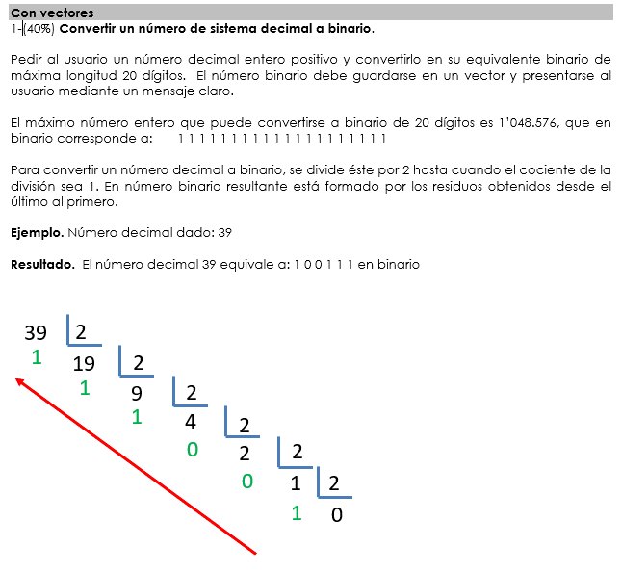

"numeros_binarios"
inicio
entero num,posicion,binario(20),respuesta(20)

escriba "deme un entero positivo"
lea num
mq (num<0) haga | **para evitar que el usuario de numeros negativos
escriba "deme un entero positivo"
lea num
fin_mq
posicion<--0
mq (num<>1) haga
binario(posicion)<--num mod 2
num<--num/2
posicion<--posicion+1
fin_mq
posicion<--posicion+1 | ** esto se hizo porque al salir del mq, en la prueba de escritorio no guarda en el binario el ultimo num mod 2 (1 mod 2 )
binario(posicion)<--num mod 2
escribir "su numero binario es: "
para (i<-posicion hasta 0 dec -1) haga | num | posicion | binario | respuesta | pantalla
respuesta=binario(i) | 39 | 0 | 1 | 0 | deme un entero positivo
fin_para | 19 | 1 | 1.1 | 0
escribir respuesta | 9 | 2 | 1,1,1 | 0
pare | 4 | 3 | 1,1,1,0 | 0
termine | 2 | 4 | 1,1,1,0,0 | 0
 | 1 | 5 | 1,1,1,0,0,1 | 0
 | 1 | 5 | 1,1,1,0,0,1 | 1 | su numero binario es:
 | 1 | 5 | 1,1,1,0,0,1 | 1,0"
 | 1 | 5 | 1,1,1,0,0,1 | 1,0,0"
 | 1 | 5 | 1,1,1,0,0,1 | 1,0,0,1
 | 1 | 5 | 1,1,1,0,0,1 | 1,0,0,1,1
 | 1 | 5 | 1,1,1,0,0,1 | 1,0,0,1,1,1 | 1,0,0,1,1,1

Problema 3
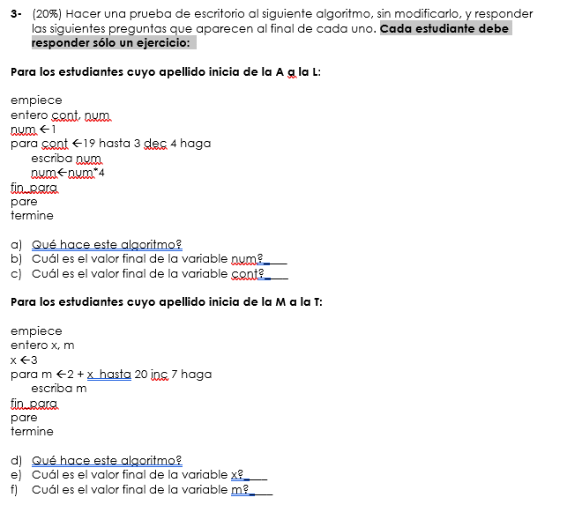

cont | num | pantalla
19 | 1 | 1
15 | 4 | 4
11 | 16 | 16
7 | 64 | 64
3 | 256 | 256

a) El algoritmo imprime una secuencia de un numero iniciado en 1 que se ira multiplicando por 4, todo eso mientras un contador iniciado en 19 decae en 4 hasta llegar a 3
b) la variable num termina con el valor de 256
c) la variable cont termina con el valor de 3

